Tugas
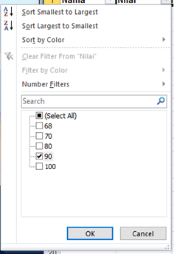
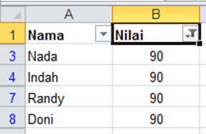
Tugas
1. Gunakan shortcut untuk membuat data yang sama dengan kolom A di kolom C dan F
2. Gunakan shortcut untuk menambahkan data “Astrid, Moana, Raya” di antara data “Andi” dan “Nada” pada kolom A
3. Gunakan shortcut untuk mengaktifkan filter pada kolom B untuk mengetahui siapa saja yang mendapatkan nilai 90

Jawaban

1. Gunakan shortcut untuk membuat data yang sama dengan kolom A di kolom C dan F = Ctrl + C (Copy) dan Ctrl + V (Paste)

2. Gunakan shortcut untuk menambahkan data “Astrid, Moana, Raya” di antara data “Andi” dan “Nada” pada kolom A = Ctrl + Shift + Plus (+) -> Insert baris
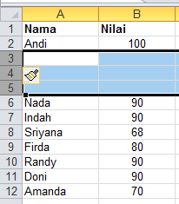
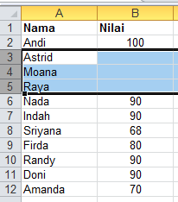

3. Gunakan shortcut untuk mengaktifkan filter pada kolom B untuk mengetahui siapa saja yang mendapatkan nilai 90 = Ctrl + Shift + L (Filter)

